상품제안서
ENERGY 360도 칼라 전사 볼펜(주문제작) | 상품코드: S40984

 |  |  |  |  |  |  | 02-713-8555 | www.synergygift.co.kr
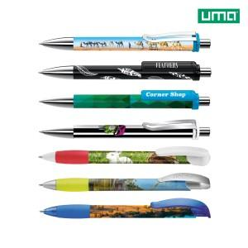 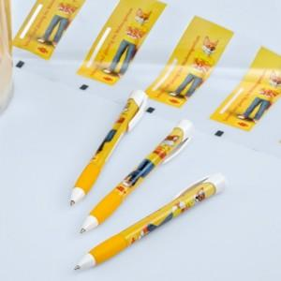 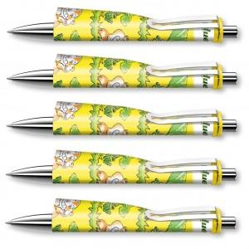

【상세/제작정보】 | <span style="font-size: 18.6667px;">※ 포장패키지 옵션별 별도문의 바랍니다.(기본 벌크)</span><br>

【인쇄/포장옵션】 | 풀칼라, 클립1도 / OPP(비닐)

【공급단가】 | 수량 | 1,000~ | 2,000~ | 3,000~ | 5,000~ | 20,000~
*VAT별도 | 단가 | 5,600원 | 5,570원 | 5,410원 | 5,250원 | 4,990원

【상품 URL】 | https://www.synergygift.co.kr:443/src/goods_detail.php?gdno=40984

